開箱 No.024 San Quentin xWays
開箱 No.024 San Quentin xWays
日期 2023.04.24 ｜ 来源 https://ezslotdesign.com/slot-unboxing024/

遊戲基本資訊
• 遊戲名稱：San Quentin xWays
• 開發商：Nolimit City
• 滾輪設定：5 x 3+
• 贏分類型：Way Game
• 命中率：34.25%
• 免費遊戲觸發頻率：230
• 輸贏起伏：Base Game 中，Free Game 極高
• 最大贏分：150,000倍
[影片] https://www.youtube.com/watch?v=-aKYDhi_A2s
遊戲特色
San Quentin xWays 是 Nolimit City 所推出的一款表現非常出色的遊戲，融合了許多 Nolimit City 獨創的特色，而背景主題則是非常知名的聖昆丁監獄，且有機會拉出高達15萬倍的超級大獎，非常值得一試。
以下對於聖昆丁監獄的簡單描述出自維基百科
聖昆丁州立監獄（英語：San Quentin State Prison）是一座加利福尼亞州矯正與康復部建立的男子州立監獄，位於美國加利福尼亞州聖昆丁。1852年7月啟用，是加州最老的監獄。此監獄是加利福尼亞唯一男死刑犯的監獄[2][3]，有一間毒氣室。但從1996年開始，只通過注射死刑執行死刑。這個監獄在電影電視上出現；是很多書籍的題材；舉行過音樂會；囚禁過許多惡名昭彰的犯人。
Base Game
此款遊戲雖然第一眼乍看之下是傳統的 5x3 = 243 Way老虎機，然後 wild 與 scatter 圖案出現時的特色帶給這款遊戲與一般243Way老虎機完全不同的感受。
wild 分割特色：每當出現Wild時，有 wild 的滾輪上另外兩個一般圖案就會被一切為二，所以當每一個滾輪都出現Wild的時候，會高達 5x5x5x5x5 = 3125 ways


上圖中的第四輪上下圖案就是被切割一分為二
Scatter 打開牢房特色：每當出現 scatter 時，scatter本身會變為 wild，並且有 scatter 的滾輪上下兩個牢房就會打開，每個牢房會隨機出現以下之一
• 高分犯人圖案
• 普通 wild
• 剃刀：會將該輪所有圖案一切為二，若是上下牢房同時出現剃刀，則會被一切為四
• xWays：會隨機出現4堆疊的一般得分圖案
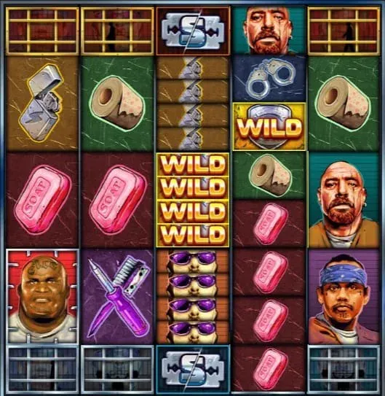

上圖中的第三輪上下牢房皆出現剃刀，第四輪則是出現xWays並得到4堆疊肥皂圖案
很多老虎機遊戲的 Base Game 都會略嫌枯燥，但這款的 Base Game 卻不會給人有這種感覺，原因就是 wild 與 scatter 雙雙帶有特色，並且出現頻率也不低，牢房又能偶爾帶來高倍數得分
Free Game
• 3 / 4 / 5 個 Scatter 圖案觸發免費遊戲
• 有 Scatter 的滾輪上下牢房會在整個 Free Game 過程中保持打開，每個 Spin 牢房都會跟 Base Game 中一樣出現犯人或特色圖案
• 免費遊戲開始時，會隨機將其中一位高分犯人圖案變為帶有乘倍的版本，也就等於是只佔一格的高堆疊圖案
• 3 / 4 / 5 個 Scatter 圖案觸發的免費遊戲分別會獲得 1 / 2 / 3 個特別 wild，特別 wild 在每一個 Free Spin 開始時隨機落在畫面中。
• 特別 wild 可以被牢房中的剃刀切割，每次切割都會將 wild 上的倍數變 2 倍，直到最高倍數 512 倍的 wild 為止，非常驚人的倍數
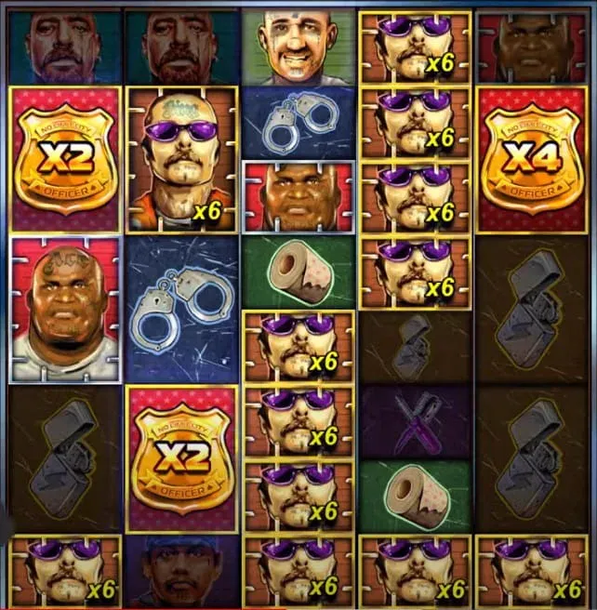

當牢房中的 xWay 剛好出現了選中帶有乘倍犯人圖案，並且搭配上被剃刀切割過帶有乘倍的特別 wild，這樣的組合會帶來令人難以相信的超級大獎
美術與音效
這款遊戲可以說是帶有很經典的 Nolimit City 特色，主題是著名的監獄，圖案是 5 個兇惡的犯人，但整體色調又沒有很黑暗風格，而是略為色彩鮮豔，玩起來不會讓人感到壓抑。另外平常沒有打開的牢房中，在背景是不斷的有人在走動或健身，這點讓人覺得非常有趣。

總結
這款在 Base Game 中因為 wild 與 scatter 的特色，所以命中率算高，輸贏起伏也還能接受。然而 Free Game 則是有非常大的輸贏起伏，尤其是當發生 4 或 5 個 scatter 觸發 Free Game 時，那絕對可以讓玩家還沒開始 Free Game 就有滿滿的興奮期待感。另外這款的最大贏分是 15 萬倍，跟整個線上老虎機市場所有其它老虎機相比，也是非常高的倍數，想要有機會中超級大獎的玩家們一定要來試試這款遊戲。
試玩專區
有興趣的玩家也可以直接在下面視窗試玩

